Лист1
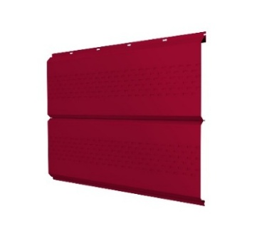
 |  |  |  | ООО "МСО" - несем металл в массы!
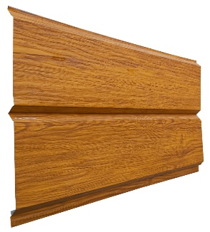
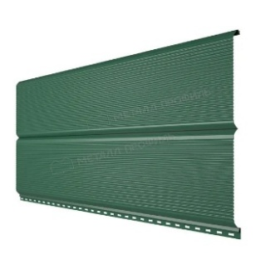
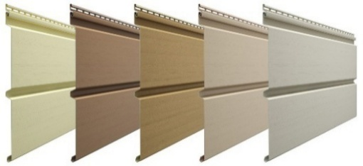

КОРОТКИЙ НОМЕР 15-15

Сайт: https://metstroyprofil.ru/
Прайс действителен с 20.01.2026
Цвет | Материал | ПС-8 1,17м - 1,195м | ПС-8 Р 1,145м - 1,195м | ПС-10 1,10м - 1,17м | ПС/ПК-20 1,10м - 1,16м | ПК 20 Памир 1,12м - 1,19м | НС-44 1,01м - 1,065м ГОСТ | Н-60 0,845м - 0,902м ГОСТ | Металло черепица Монтеррей 1,10м - 1,19м | Металло черепица Памир 1,12м - 1,195м | НОВИНКА! Сайдинг "евробрус" 0,368м - 0,342м, (м/п) | Гладкий лист 1,25м
 | Zn 0,35 | 410 | 410 | 419 | 422 | 415 | 460 |  |  |  |  | 392
 | Zn 0,40 | 448 | 448 | 457 | 461 | 453 | 502 |  |  |  |  | 428
 | Zn 0,45 | 475 | 475 | 485 | 489 | 480 | 533 |  |  |  |  | 454
 | Zn 0,50 |  | 513 |  | 528 | 518 | 575 | 679 |  |  |  | 490
 | Zn 0,60 |  | 596 |  | 614 | 603 | 669 | 790 |  |  |  | 570
 | Zn 0,65 |  | 626 |  | 644 | 632 | 702 | 829 |  |  |  | 598
 | Zn 0,70 |  | 659 |  | 679 | 666 | 740 | 873 |  |  |  | 630
 | Zn 0,80 |  |  |  |  |  | 845 | 998 |  |  |  | 720
 | 0.37 | 469 | 469 | 478 | 482 | 474 | 526 |  | 489 | 489 |  | 448
 | 0.45 | 562 | 562 | 574 | 578 | 568 | 630 |  | 586 | 586 | 262 | 537
 | 0.5
 | Мат 0,47
 | 0.37 | 469 | 469 | 478 | 482 | 474 | 526 |  | 489 | 489 |  | 448
 | 0.45 | 562 | 562 | 574 | 578 | 568 | 630 |  | 586 | 586 | 262 | 537
 | 0.50
 | 0.60 |  | 727 |  | 749 | 735 | 816 |  |  |  |  | 695
 | Мат 0,47 | 687 | 687 | 702 | 708 | 695 | 771 |  | 717 | 717 | 321 | 657
 | Мат 0,50
 | 0.37 | 469 | 469 | 478 | 482 | 474 | 526 |  | 489 | 489 |  | 448
 | 0.45 | 562 | 562 | 574 | 578 | 568 | 630 |  | 586 | 586 | 262 | 537
 | 0.50
 | 0.37 | 469 | 469 | 478 | 482 | 474 | 526 |  | 489 | 489 |  | 448
 | 0.45 | 562 | 562 | 574 | 578 | 568 | 630 |  | 586 | 586 | 262 | 537
 | 0,45 DUO | 669 | 669 | 684 | 689 |  |  |  |  |  | 312 | 640
 | 0.70 |  | 818 |  | 842 | 827 | 918 |  |  |  |  | 782
 | Мат 0,47 | 687 | 687 | 702 | 708 | 695 | 771 |  | 717 | 717 | 321 | 657
 | Мат 0,50
 | 0.45
 | Мат 0,40
 | Мат 0,47 | 687 | 687 | 702 | 708 | 695 | 771 |  | 717 | 717 | 321 | 657
 | Мат 0,50
 | 0.37 | 469 | 469 | 478 | 482 | 474 | 526 |  | 489 | 489 |  | 448
 | 0.40 | 518 | 518 | 529 | 533 | 524 | 581 |  | 541 | 541 |  | 495
 | 0.45 | 562 | 562 | 574 | 578 | 568 | 630 |  | 586 | 586 | 262 | 537
 | 0,45 DUO | 669 | 669 | 684 | 689 |  |  |  |  |  | 312 | 640
 | 0.50 |  | 631 |  | 649 | 638 | 708 |  | 658 | 658 |  | 603
 | 0.60 |  | 727 |  | 749 | 735 | 816 |  |  |  |  | 695
 | 0.65 |  | 790 |  | 813 | 798 | 886 |  |  |  |  | 755
 | Мат 0,47 | 687 | 687 | 702 | 708 | 695 | 771 |  | 717 | 717 | 321 | 657
 | Мат 0,50 | 727 | 727 |  | 749 | 735 | 816 |  | 759 | 759 |  | 695
RAL 9003 Сигнально-белый | 0.37 | 469 | 469 | 478 | 482 | 474 | 526 |  | 489 | 489 |  | 448
 | 0.45 | 562 | 562 | 574 | 578 | 568 | 630 |  | 586 | 586 | 262 | 537
 | 0.50 |  | 631 |  | 649 | 638 | 708 |  | 658 | 658 |  | 603
 | 0.37 | 505 | 505 | 516 | 520 | 511 | 567 |  | 527 | 527 |  | 483
 | 0.45 | 584 | 584 | 596 | 601 | 590 | 655 |  | 609 | 609 | 272 | 558
 | 0.50
 | 0.70 |  | 928 |  | 955 |  | 1041 |  |  |  |  | 887
Дуб золотой античный | 0.40
 | 0.47 | 778 | 778 | 795 | 801 | 787 | 873 |  | 812 | 812 | 363 | 744
 | 0.50
Дуб 3D DUO | 0.45 | 892 | 892 | 911 | 919 |  |  |  |  |  | 416 | 853
Дикий камень | 0.45 | 777 | 777 | 794 | 800 | 786 |  |  |  |  | 363 | 743
Оказываем услугу поклейки защитной пленки на гладкие листы. Стоимость услуги 20 р/м2.

ЕВРОШТАКЕТНИК (м.п.) |  |  | СПЕЦПЛАНКИ (м2) |  |  |  |  | 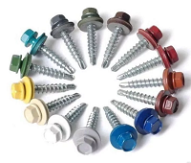 САМОРЕЗЫ
Цвет | Материал | Штакетник сфера/ трапеция | Развертка 250мм и больше | Развертка 125-250мм | Развертка 80-125мм | Развертка менее 80мм |  | Наименование |  |  |  | руб/шт
 | Zn 0,35 |  | 702 | 752 | 902 | 1,052 |  | САМОРЕЗЫ 4.8х19; 5.5x19; 4.8x35 |  |  |  | 2.50
 | Zn 0,40 |  | 738 | 788 | 938 |  |  | САМОРЕЗЫ 5.5х25 RAL, цинк |  |  |  | 2.55
 | Zn 0,45 |  | 764 | 814 | 964 |  |  | САМОРЕЗЫ 5.5х50 цинк |  |  |  | 3.10
 | Zn 0,50 |  | 800 | 850 | 1,000 |  |  | САМОРЕЗЫ DAXMER 4.8х35, 5.5х25 |  |  |  | 3.50
 | Zn 0,60 |  | 880 | 930 | 1,080 |  |  | САМОРЕЗЫ 5.5х32, 5.5х38 цинк |  |  |  | 3.45
 | Zn 0,65 |  | 908 | 958 | 1,108
 | Zn 0,70 |  | 940 | 990 | 1,140
 | 0.37 | 100 | 758 | 808 | 958 | 1,108 |  | ПРОФНАСТИЛ НЕКОНДИЦИЯ |  |  |  | руб/м2
 | 0.45 | 112 | 847 | 897 | 1,047 |  |  | Профнастил цинк 0,35 |  |  |  | 250.00
 | 0.50 |  |  |  |  |  |  | Профнастил цинк 0,45 - 0,65 |  |  |  | 320.00
 | Мат 0,47 |  |  |  |  |  |  | Профнастил RAL 0,37 |  |  |  | 275.00
 | 0.37 | 100 | 758 | 808 | 958 | 1,108 |  | Профнастил, МЧ RAL 0,45 - 0,50 |  |  |  | 375.00
 | 0.45 | 112 | 847 | 897 | 1,047
 | 0.5
 | 0.6 |  | 1,005 | 1,055 | 1,205
 | Мат 0,4
 | Мат 0,47 | 128 | 967 | 1,017 | 1,167 | 1,317
 | Мат 0,5
 | 0.37 | 100 | 758 | 808 | 958 | 1,108
 | 0.45 | 112 | 847 | 897 | 1,047
 | 0.50
 | 0.37 | 100 | 758 | 808 | 958 | 1,108
 | 0.45 | 112 | 847 | 897 | 1,047
 | 0,45 DUO | 126 | 950 | 1,000 | 1,150 | 1,300
 | 0.70 |  | 1,092 | 1,142 | 1,292
 | Мат 0,47 | 128 | 967 | 1,017 | 1,167 | 1,317
 | Мат 0,50
 | 0.45
 | Мат 0,4
 | Мат 0,47 | 128 | 967 | 1,017 | 1,167 | 1,317
 | Мат 0,5
 | 0.37 | 100 | 758 | 808 | 958 | 1,108
 | 0.40 | 106 | 805 | 855 | 1,005 | 1,155
 | 0.45 | 112 | 847 | 897 | 1,047
 | 0,45 DUO | 126 | 950 | 1,000 | 1,150 | 1,300
 | 0.5 | 121 | 913 | 963 | 1,113
 | 0.6 |  | 1,005 | 1,055 | 1,205
 | 0.65 |  | 1,065 | 1,115 | 1,265
 | Мат 0,47 | 128 | 967 | 1,017 | 1,167 | 1,317
 | Мат 0,50
 | 0.37 | 100 | 758 | 808 | 958 | 1,108
 | 0.45 | 112 | 847 | 897 | 1,047
 | 0.50 | 121 | 913 | 963 | 1,113
 | 0.37 | 105 | 793 | 843 | 993 | 1,143
 | 0.45 | 115 | 868 | 918 | 1,068
 | 0.50
 | 0.70
Дуб золотой античный | 0.40
 | 0.47 | 140 | 1,054 | 1,104 | 1,254 | 1,404
 | 0.50
Дуб 3D DUO | 0,45 DUO | 155 | 1,163 | 1,213 | 1,363 | 1,513
Дикий камень | 0.45 | 140 | 1,053 | 1,103 | 1,253 | 1,403

Гибочный элемент |  |  |  | Развертка, мм | Цена руб/шт, длина 2м, цинк |  | Цена руб/шт, длина 2м, RAL

 |  | Снегозадержатель
 |  |  |  | 310 | 0,35 мм | 435.24 | 0,37 мм | 469.96

 |  |  |  |  | 0,45 мм | 473.68 | 0,45 мм | 525.14
 |  | Конек фигурный
 |  |  |  | 420 | 0,35 мм | 589.68 | 0,37 мм | 636.72

 |  |  |  |  | 0,45 мм | 641.76 | 0,45 мм | 711.48
 |  | Конек фигурный
 |  |  |  | 310 | 0,35 мм | 435.24 | 0,37 мм | 469.96

 |  |  |  |  | 0,45 мм | 473.68 | 0,45 мм | 525.14
 |  | Конек простой
 |  |  |  | 420 | 0,35 мм | 589.68 | 0,37 мм | 636.72

 |  |  |  |  | 0,45 мм | 641.76 | 0,45 мм | 711.48
 |  | Конек простой
 |  |  |  | 310 | 0,35 мм | 435.24 | 0,37 мм | 469.96

 |  |  |  |  | 0,45 мм | 473.68 | 0,45 мм | 525.14
 |  | Угол наружный
 |  |  |  | 420 | 0,35 мм | 589.68 | 0,37 мм | 636.72

 |  |  |  |  | 0,45 мм | 641.76 | 0,45 мм | 711.48
 |  | Угол наружный
 |  |  |  | 310 | 0,35 мм | 435.24 | 0,37 мм | 469.96

 |  |  |  |  | 0,45 мм | 473.68 | 0,45 мм | 525.14
 |  | Угол внутренний
 |  |  |  |  | 0,35 мм | 435.24 | 0,37 мм | 469.96
 |  |  |  | 310
 |  |  |  |  | 0,45 мм | 473.68 | 0,45 мм | 525.14
 |  | Угол внутренний
 |  |  |  | 420 | 0,35 мм | 589.68 | 0,37 мм | 636.72

 |  |  |  |  | 0,45 мм | 641.76 | 0,45 мм | 711.48
 |  | Угол наружный
 |  |  |  | 120 | 0,35 мм | 216.48 | 0,37 мм | 229.92

 |  |  |  |  | 0,45 мм | 231.36 | 0,45 мм | 251.28
 |  | Угол внутренний
 |  |  |  | 120 | 0,35 мм | 216.48 | 0,37 мм | 229.92

 |  |  |  |  | 0,45 мм | 231.36 | 0,45 мм | 251.28
 |  | Торцевая планка
 |  |  |  | 125 | 0,35 мм | 225.50 | 0,37 мм | 239.50

 |  |  |  |  | 0,45 мм | 241.00 | 0,45 мм | 261.75
 |  | Ветровая планка
 |  |  |  | 250 | 0,35 мм | 376.00 | 0,37 мм | 404.00

 |  |  |  |  | 0,45 мм | 407.00 | 0,45 мм | 448.50
 |  | Ветровая планка
 |  | фигурная |  | 250 | 0,35 мм | 376.00 | 0,37 мм | 404.00

 |  |  |  |  | 0,45 мм | 407.00 | 0,45 мм | 448.50
 |  | Ендова
 |  |  |  | 420 | 0,35 мм | 589.68 | 0,37 мм | 636.72

 |  |  |  |  | 0,45 мм | 641.76 | 0,45 мм | 711.48
 |  | Ендова
 |  |  |  | 310 | 0,35 мм | 435.24 | 0,37 мм | 469.96

 |  |  |  |  | 0,45 мм | 473.68 | 0,45 мм | 525.14
 |  | Планка заборная
 |  |  |  | 80
 |  |  |  |  | 0,35 мм | 168.32 | 0,37 мм | 177.28
 |  | Планка заборная
 |  |  |  | 52
 |  |  |  |  | 0,35 мм | 109.41 | 0,37 мм | 115.23
 |  | Капельник
 |  |  |  | 160 | 0,35 мм | 240.64 | 0,37 мм | 258.56

 |  |  |  |  | 0,45 мм | 260.48 | 0,45 мм | 287.04
 |  | Отлив оконный
 |  |  |  | 250 | 0,35 мм | 376.00 | 0,37 мм | 404.00

 |  |  |  |  | 0,45 мм | 407.00 | 0,45 мм | 448.50
 |  | Отлив оконный
 |  |  |  | 310 | 0,35 мм | 435.24 | 0,37 мм | 469.96

 |  |  |  |  | 0,45 мм | 473.68 | 0,45 мм | 525.14
 |  | Отлив оконный
 |  |  |  | 420 | 0,35 мм | 589.68 | 0,37 мм | 636.72

 |  |  |  |  | 0,45 мм | 641.76 | 0,45 мм | 711.48
 | Ендова декоративная
 |  |  |  | 250 | 0,35 мм | 376.00 | 0,37 мм | 404.00

 |  |  |  |  | 0,45 мм | 407.00 | 0,45 мм | 448.50

ПС-8 Р |  |  |  |  | ПС-8


ПС-10 |  |  |  |  | ПС/ПК 20

Н-44 |  |  |  |  | Н-60 ГОСТ


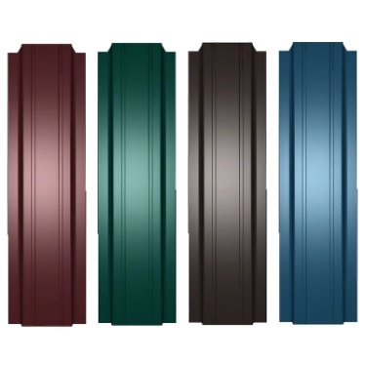
Металлочерепица Монтеррей |  |  |  |  | Евроштакетник
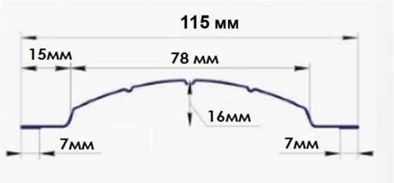

 |  |  |  |  |  |  | ПК 20 Памир
Металлочерепица Памир |  |  |  |  | ПК 20 Памир
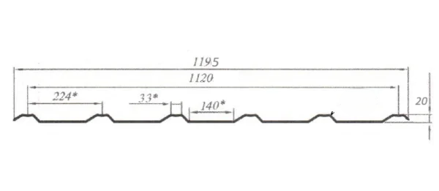


 |  |  |  |  |  |  | ПК 20 Памир
Сайдинг "евробрус"

Лист2
